D=530
http://fast-const.ru/articles.php?article_id=17
http://www.dpva.info/Guide/GuideMatherials/MaterialsResistant/MomentsOfInertion/

Изгиб
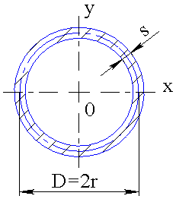
 | Момент сопротивления Анурьев стр 36 Тонкостенное кольцо
 | Размеры в сантиметрах
W= | Pi*r^2*s | см^3
ПИ | 3.1415926536
Dнаружный= | 53
D= | 51.80 | см
R= | 25.9 | см
S= | 1.20 | см

W= | 2528.9 | см^3

M= | F*L | кг*см
F= | 5000 | кг
L= | 214 | см

M= | 1070000.0 | кг*см

Напр. | M/W | кг/см^2
Напр. | 423.1 | кг/см^2

Кручение

 | Расчет по Костенко Сопромат для заочников стр.65
Wp= | 0,2*D^3*(1-c^4) | см^3
c= | d/D | -
D= | 53 | см
d= | 50.6 | см
c= | 0.95471698113 | -

Wp= | 5037.9 | см^3

Jp= | Pi*D^4/32 | см^4
Jp(D)= | 774646.2 | см^4
Jp(d)= | 643579.1 | см^4
Jp= | Jp(D) - Jp(d) | см^4
Jp= | 131067.0 | см^4
R=D/2= | 26.5 | см
Wp= | Jp /R | см^3
Wp= | 4945.9 | см^3

M= | F*L | кг*см
F= | 5000 | кг
L= | 173 | см

M= | 865000.0 | кг*см
 | 86500 | Н*м

Напр. | M/W | кг/см^2
Напр. | 171.7 | кг/см^2

Эквивалентное напряжение

Напр. | 517.2 | кг/см^2

